メイン（monday.comを使うと..）
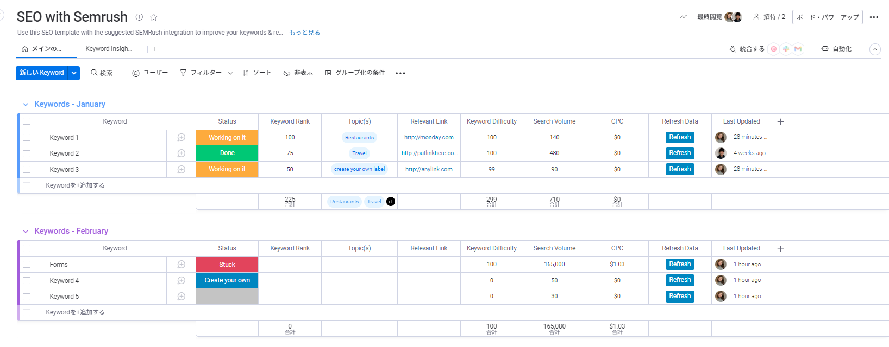
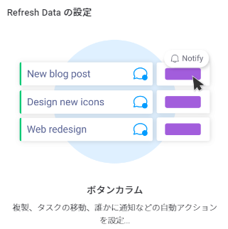

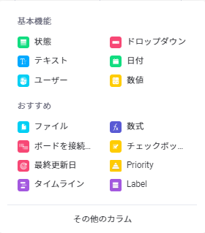

キーワードインサイト（グラフ）
 | キーワードの難易度
Keyword 1 | 100
Keyword 2 | 100
Keyword 3 | 99
 | 検索ボリューム
Keyword 1 | 140
Keyword 2 | 480
Keyword 3 | 90

 | CPC
Keyword 1 | $1
Keyword 2 | $4
Keyword 3 | $3

